상품제안서
NEW 브리지스톤 투어 B X 원형 3구 볼마커 자석티세트 | 상품코드: S40121

 |  |  |  |  |  |  | 02-713-8555 | www.synergygift.co.kr
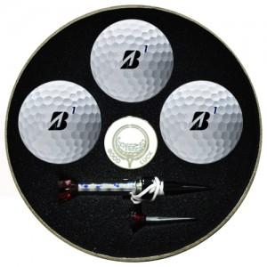

【상세/제작정보】

【인쇄/포장옵션】 | 풀칼라 / 포장지포장

【공급단가】 | 수량 | 30~ | 100~ | 500~ | 1,000~ | 2,000~
*VAT별도 | 단가 | 22,870원 | 22,500원 | 21,960원 | 21,410원 | 21,040원

【상품 URL】 | https://www.synergygift.co.kr:443/src/goods_detail.php?gdno=40121

